UI
一、主要界面
1.1 | 主界面UI
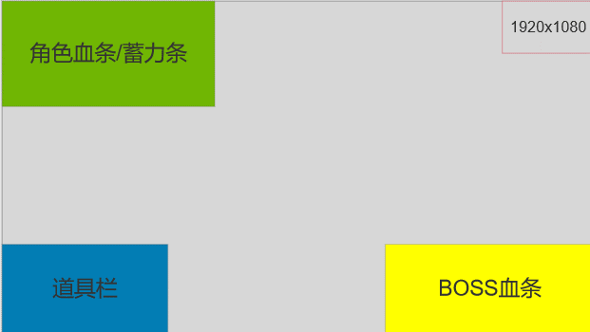

 | 1）界面布局如图，具体尺寸待配置

1.2 | 角色血条UI
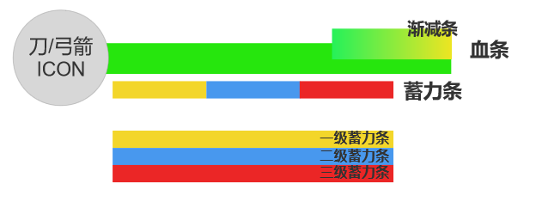

 | 1）共需要8张PNG（外框颜色暂定为黑色，需要可配置，就是后续可能会改色）：
 | ①绿色+黄色血条，血条外框；
 | ②刀和弓箭的icon；
 | ③蓄力条（橙色，蓝色，红色），蓄力条外框

 | 2）刀、弓箭icon要超出外框，呈45°方向，如下图
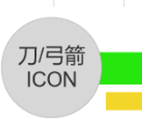

 | 3）蓄力条随着蓄力等级提升，颜色会产生变化。没有填充的部分，为透明。蓄力条暂定
 | 三等分（可配置），外框下部需要有两个凸起，作为刻度点

 | 4）血条外框设计：

